RTU帧
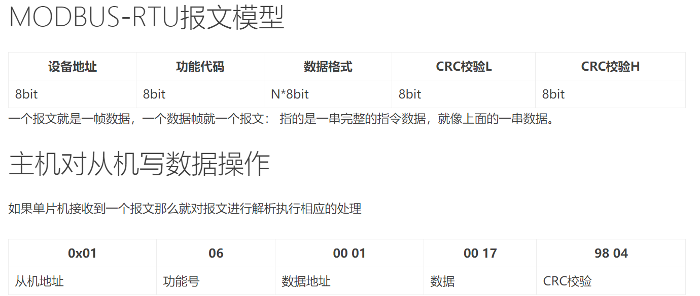
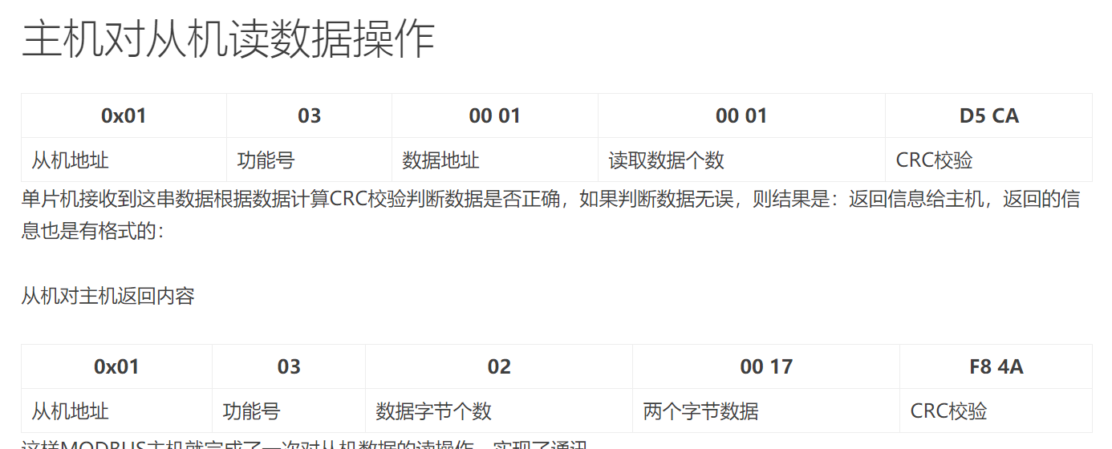
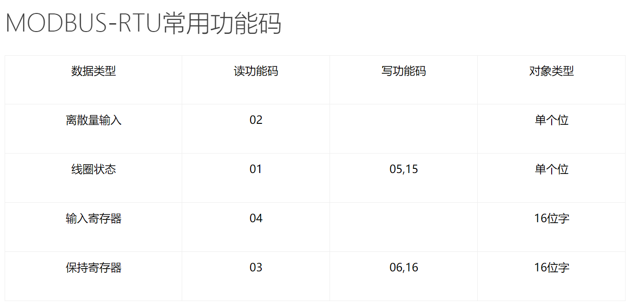
 | BYTE0 | BYTE1 | BYTE2 | BYTE3 | BYTE4 | BYTE5 | BYTE6 | BYTE7
读寄存器请求 | 设备地址 | 功能码 | 寄存器地址H | 寄存器地址L | 数据长度H | 数据长度L | CRC校验H | CRC校验L
读寄存器回应 | 设备地址 | 功能码 | 数据长度 | 数据 | CRC校验H | CRC校验L

http://blog.csdn.net/ouyangxin95/article/details/78169380

